INDEX
 | bednostbg.info

Повечето от идентифицираните слабости на системата за социално подпомагане са структурни и дългосрочни. Такива са влошаващата се демографска структура на населението, ниската заетост и големите различия между регионите. Капанът на безработицата в България остава сред най-високите в ЕС, което означава, че в общия случай безработните нямат стимул за търсене на нова заетост преди да изтече срокът за получаване на обезщетения за безработица. |  | Пълен анализ
 |  | Повече за проекта

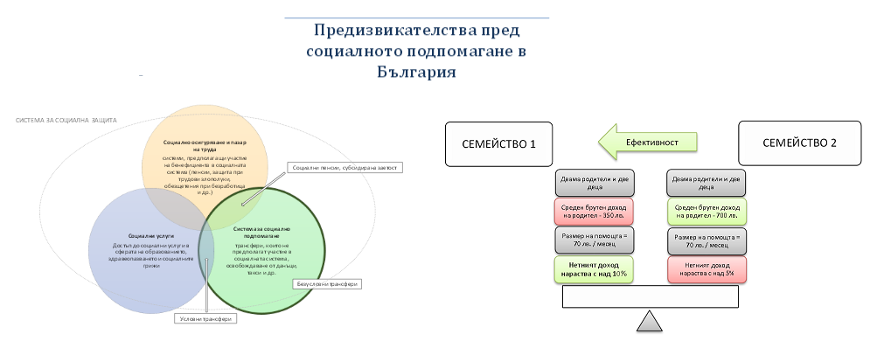
 |  | Проектът „Активно гражданство и добро управление в борба с бедността” се финансира в рамките на Програмата за подкрепа на НПО в България по Финансовия механизъм на Европейското икономическо пространство 2009-2014 г.
 |  | Този документ е създаден с финансовата подкрепа на Програмата за подкрепа на неправителствени организации в България по Финансовия механизъм на Европейското икономическо пространство. Цялата отговорност за съдържанието на документа се носи от Институт за пазарна икономика и при никакви обстоятелства не може да се приема, че този документ отразява официалното становище на Финансовия механизъм на Европейското икономическо пространство и Оператора на Програмата за подкрепа на неправителствени организации в България.

 |  | http://www.ngogrants.bg/

Safety Net
СИСТЕМА ЗА СОЦИАЛНА ЗАЩИТА

Социални пенсии, субсидирана заетост

Безусловни трансфери

Условни трансфери

